Sheet1
老船厂1900项目10号地块两处气模装置报价清单
甲方：芜湖滨江文旅投资运营有限公司
报价公司全称：
公司办公地址： 联系人： 联系电话：
序号 | 位置 | 项目 | 规格 | 单位 | 数量 | 单价 | 小计 | 备注
1 | 草地 | 定制气模1 | 5米高，立体效果，加厚平纹尼材质，缝纫工艺，内置光源，室外放置，防风防雨（含配重） | 项 | 1 | ￥0.00 | ￥0.00 | 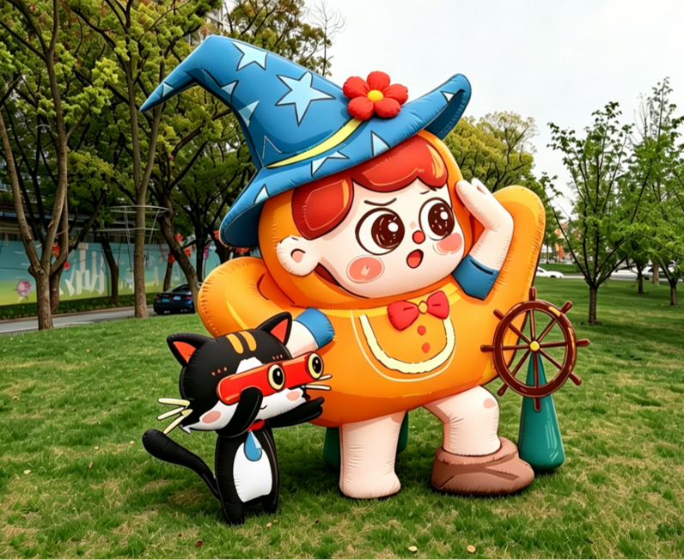
2 | 建筑 | 定制气模2 | 5米船家宝+4米江江好，立体效果，加厚平纹尼材质，缝纫工艺，内置光源，室外高空放置，防风防雨（含配重） | 项 | 1 | ￥0.00 | ￥0.00 | 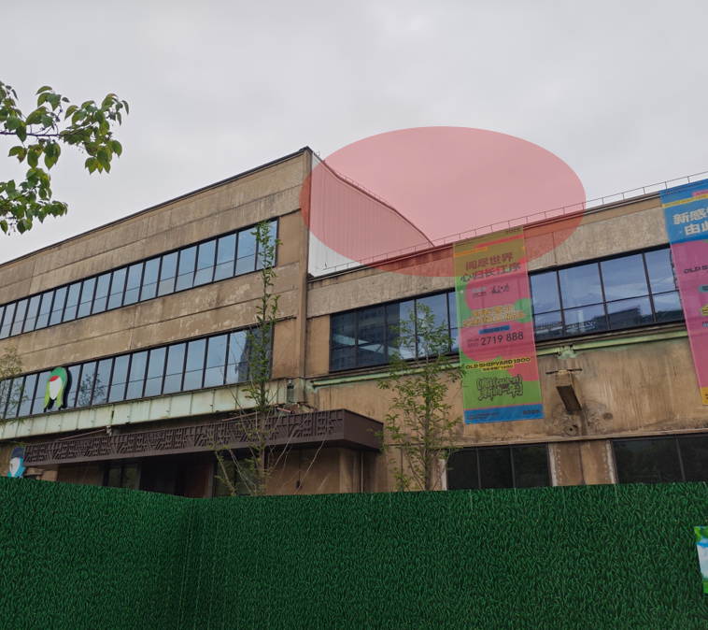
3 | / | 一米线 | 黑色不锈钢烤漆，高度1000mm，加配黑色涤纶隔离绳 | 组 | 20 | ￥0.00 | ￥0.00 | 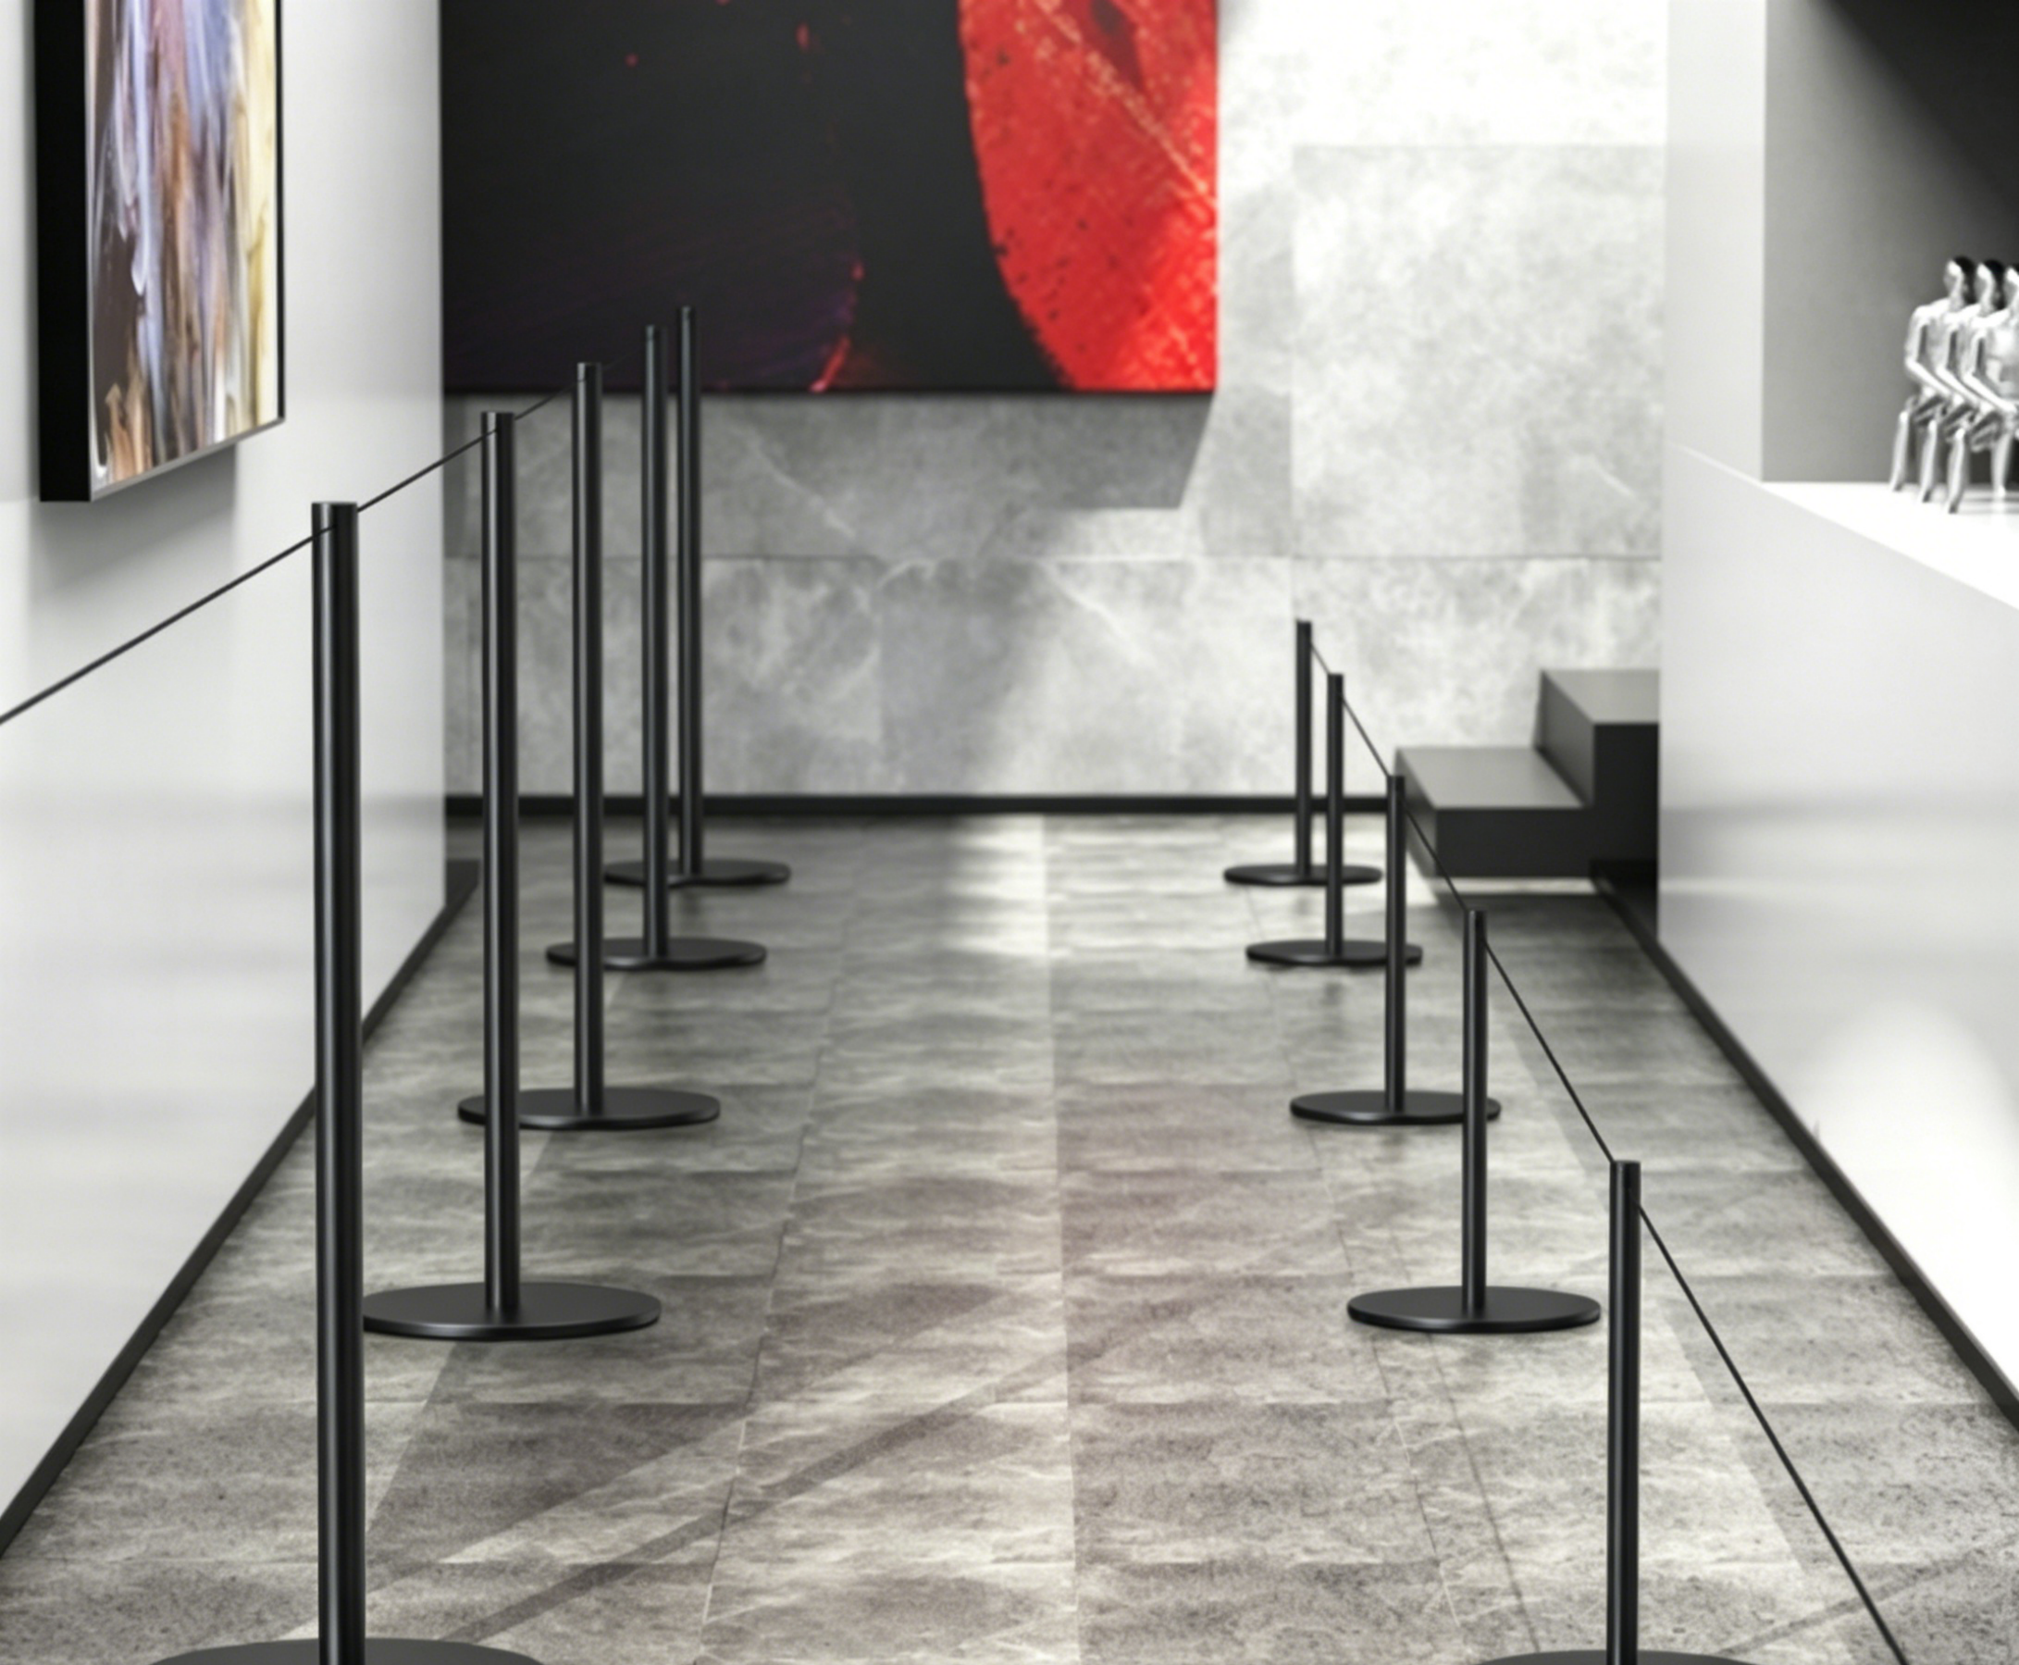
4 | / | 安装 | 包含人工，接电（含150米4平方护套线、30米橡胶压线槽（长100*宽10*高2cm）及其他电线辅材），高空作业等一系列安装及拆除费用 | 项 | 1 | ￥0.00 | ￥0.00 | 气模存放时间不少于6个月
不含税总价 |  |  |  |  |  |  | ￥0.00
税率 %（增值税专票） |  |  |  |  |  |  | ￥0.00
合计（含税） |  |  |  |  |  |  | ￥0.00
报价单位：
（ 年 月 日）

